Senaste kontroll
Titel

Uniformitet CFOV
 | Detektor 1 IU | Detektor 1 DUx | Detektor 1 DUy | Detektor 2 IU | Detektor 2 DUx | Detektor 2 DUy
1/11/2016 | 6.41% | 3.68% | 4.45% | 0.060 | 0.039 | 0.038
Station Name: | SE23010NM_001R21
Datum: | 2016-01-11
Tid: | 7:23:03
Kollimator: | VP45

 | Detektor 1 |  | Detektor 2
 | UFOV | CFOV | UFOV | CFOV

IU | 8.2 | 6.4 | 13.7 | 6.0
DU x | 4.8 | 3.7 | 7.3 | 3.9
DU y | 4.4 | 4.4 | 7.0 | 3.8

Pulsantal (Mcounts): | 4.00 |  | 4.00
Insamlingstid (s): | 1742 |  | 1685
Känslighet (cps/MBq): | 6.0 |  | 6.2

Uniformitet UFOV
 | Detektor 1 IU | Detektor 1 DUx | Detektor 1 DUy | Detektor 2 IU | Detektor 2 DUx | Detektor 2 DUy
1/11/2016 | 8.21% | 4.83% | 4.45% | 0.137 | 0.073 | 0.070

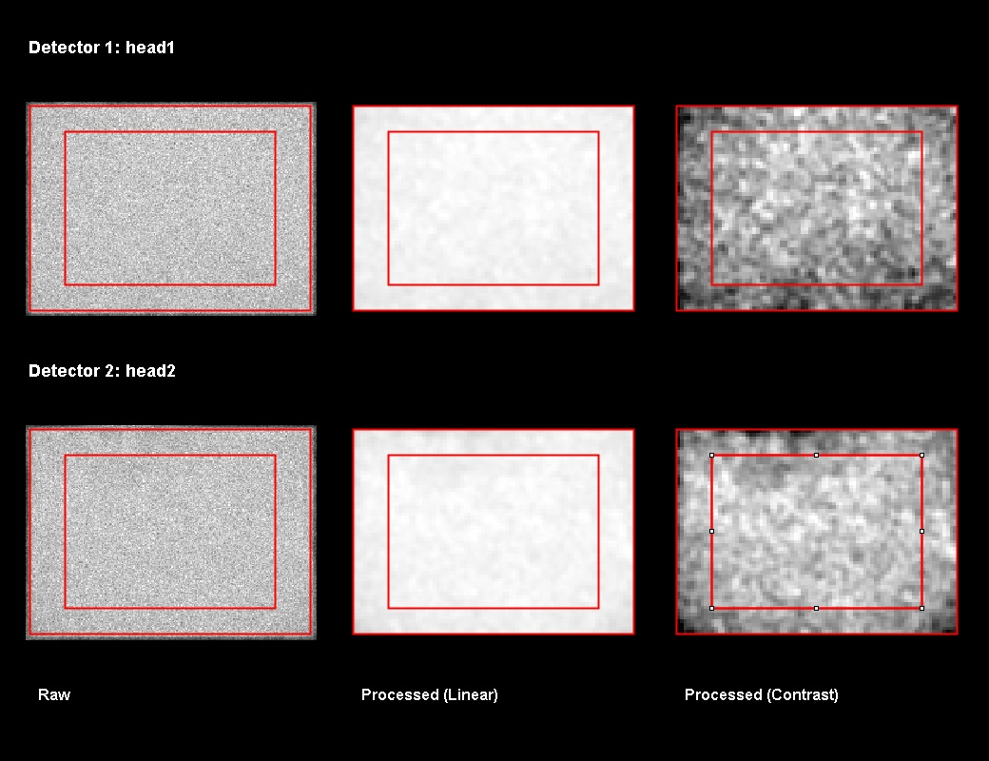

Känslighet (cps/MBq)
 | Detektor 1 | Detektor 2
1/11/2016 | 6.0 | 6

